แม่แฝก-แม่งัด 15 ขวา
 | โครงการสอบเทียบอาคารชลประทาน
 | สำนักบริหารจัดการน้ำและอุทกวิทยา กรมชลประทาน
 | (งบประมาณเงินทุนหมุนเวียนเพื่อการชลประทาน ปี 2555)

1 | ข้อมูลทางกายภาพ
 | 1.1 ข้อมูลระบบส่งน้ำที่ตั้งของอาคาร
 | - ข้อมูลทั่วไปของอาคาร |  | อาคารอัดน้ำกลางคลอง |  |  | อาคาร
 | - โครงการ |  | โครงการส่งน้ำและบำรุงรกษา แม่แตง
 | - ตำแหน่งที่ตั้ง กม. |  | 60 + 560 |  |  | คลองสายใหญ่
 | อำเภอ |  | หางดง |  |  | จังหวัด | เชียงใหม่
 | - พิกัด
 | - ลักษณะคลอง |  | ÿ คลองดิน |  | ÿ คลอดดาดคอนกรีต

 | 1.2 ข้อมูลอาคาร
 | - ชื่ออาคาร
 | - ประเภทบาน ÿ ประตูระบายน้ำบานตรง (Sluice gate) |  |  |  |  | 4 | บาน
 |  |  | ขนาดบาน | กว้าง |  | 1.22 | เมตร
 |  |  |  | สูง |  | 2.15 | เมตร
 | - ระดับพื้น Inlet |  |  |  |  | 319.29 | เมตร (ร.ท.ก.)
 | - ระดับพื้น Outlet |  |  |  |  | - | เมตร (ร.ท.ก.)
 | - ระดับพื้นธรณีอาคาร |  |  |  |  | 319.29 | เมตร (ร.ท.ก.)
 | - ปริมาณน้ำไหลผ่านสูงสุด |  |  |  |  | 13.854 | ลูกบาศก์เมตร/วินาที
 | - รัศมีความโค้งของบาน (สำหรับบานโค้ง) |  |  |  |  | - | เมตร

 | 1.3 รูปภาพอาคารชลประทาน
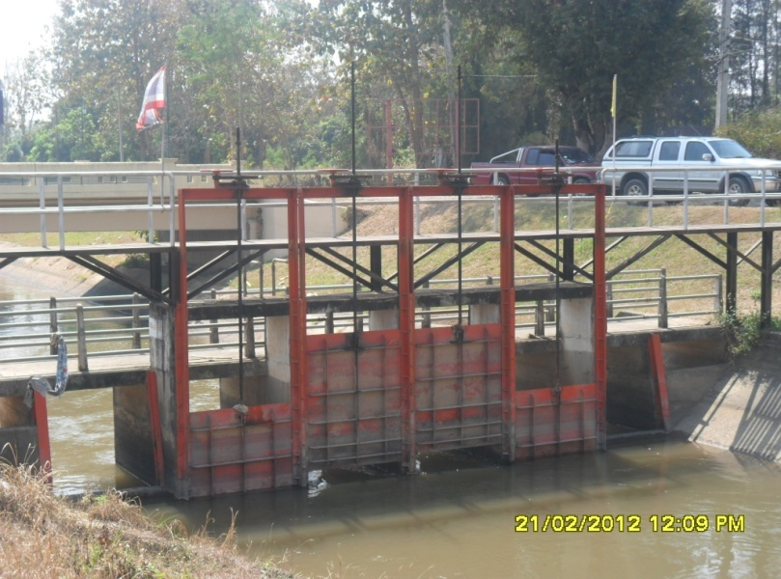

2 | ข้อมูลการสอบเทียบอาคารชลประทาน
 | ÿ ประตูระบายน้ำบานตรง (Sluice gate)
 | ÿ การไหลแบบอิสระ (Free flow)
 | สูตรการคำนวนสอบเทียบอาคาร

 | เมื่อ | Q = ปริมาณน้ำผ่านอาคาร (ลบ.ม./วินาที)
 |  | C = สัมประสิทธิ์ปริมาณน้ำเมื่อการไหลเป็นแบบอิสระ
 |  | L = ความกว้างของช่องประตูระบาย (เมตร)
 |  | Go = การเปิดบาน (เมตร)
 |  | H = ระดับน้ำด้านหน้าประตู - ระดับน้ำด้านท้ายประตู (เมตร)
 |  | g = ความเร่งเนื่องจากแรงโน้มถ่วง (เมตร/วินาที)

ที่ | ระดับน้ำ | ระดับ | H |  | ระยะเปิดบาน | Q | H/Go | Cd
 | ด้านเหนือน้ำ | ธรณี |  |  | (Go)
 | ม.(รทก./รสม.) | ม.(รทก./รสม.) |  |  | ม. | ลบ.ม./วินาที
1 | 320.86 | 319.29 | 1.56 | 5.5377 | 0.20 | 3.136 | 7.815 | 0.580
2 | 320.75 | 319.29 | 1.45 | 5.3393 | 0.40 | 3.955 | 3.633 | 0.379
3 | 320.66 | 319.29 | 1.36 | 5.1713 | 0.60 | 3.963 | 2.272 | 0.262
4 | 320.59 | 319.29 | 1.29 | 5.0367 | 0.80 | 3.851 | 1.616 | 0.196

สอบเทียบอาคาร อาคารอัดน้ำกลางคลอง กม.60+560 โครงการ ส่งน้ำและบำรุงรักษา แม่แตง

3 | ข้อมูลการเปิดบานในระดับต่างๆ

ที่ | ระดับน้ำ | ระดับธรณี | H | ระยะเปิดบาน | H/Go | Cd | ปริมาณน้ำไหลผ่าน
 | ด้านเหนือน้ำ |  |  | (Go)
 | ม.(รทก./รสม.) | ม.(รทก./รสม.) |  | ม. |  |  | ลบ.ม./วินาที
1 | 320.86 | 319.29 | 1.56 | 0.20 | 7.815 | 0.592 | 3.2015
2 | 320.75 | 319.29 | 1.45 | 0.40 | 3.633 | 0.342 | 3.5667
3 | 320.66 | 319.29 | 1.36 | 0.60 | 2.272 | 0.261 | 3.9496
4 | 320.59 | 319.29 | 1.29 | 0.80 | 1.616 | 0.222 | 4.3584

หมายเหตุ สามารถนำไปใช้คำนวณในการยกบานระบายที่ระดับต่างๆ โดยป้อนข้อมูลระดับด้านเหนือน้ำและระดับที่ต้องการยกบาน
 | จะสามารถทราบปริมาณน้ำไหลผ่านอาคารได้ (กรอกข้อมูลในช่องว่างเท่านั้น ยกเว้นช่องสีทึบ)

